Hoja1
Solicitudes de Información 2021
 | Nº Instancias Totales | Estimadas | Desestimadas | Inadmitidas | Desistimiento por el interesado
1er trim (*) | 4 | 2 |  | 1 | 1
2º trim | 2 | 2
3er trim
4º trim | 3 | 1 | 2

 | Estadísticas de Transparencia Ejercicio 2021

Fecha | Nº Instancias Totales | Estimadas | Desestimadas | Inadmitidas | Desistimiento por el interesado
1er trim (*) | 4 | 2 |  | 1 | 1
2º trim | 2 | 2
3er trim
4º trim | 3 | 1 | 2
Totales | 9 | 5 | 2 | 1 | 1
(*): Los datos de este primer trimestre incluyen una solicitud de acceso a la información de 12/10/2020,
inadmitida por Resolución de la Alcaldía, que se puso a disposición del interesado, previa
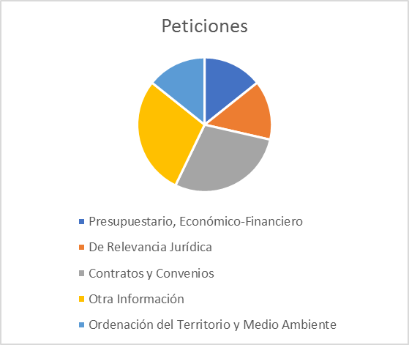
Resolución favorable del Consejo de Transparencia de la Región de Murcia.

 | Temas Solicitados

